Oklevél(állóA5)egyéni
LPI Leány KI 20

 |  |  | Pataki Luca

név

 |  |  |  |  | részére
 |  | Az Általános és Középiskolások

 | Bács-Kiskun Vármegyei Bajnokságán

korcsoport | középiskolás leány |  |  |  |  |  | korcsoportban

versenyszám | légpisztoly 20 lövés

 | versenyszámban

köregység |  |  |  |  |  | 152

 |  |  |  | köregységgel elért

 |  |  |  |  |  | I.

 |  |  |  |  | helyezésért

 | Nagykőrös, 2024. november 15.

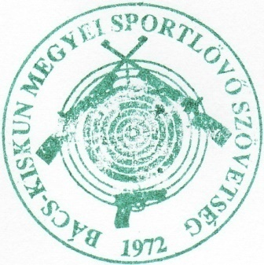

 | Szabó Ferenc |  |  |  |  |  |  | Nagy Mátyás

 | BKkMSSZ főtitkár |  |  |  |  |  |  | BKkMSSZ elnök

 |  |  | Mohácsi Nikoletta

név

 |  |  |  |  | részére
 |  | Az Általános és Középiskolások

 | Bács-Kiskun Vármegyei Bajnokságán

korcsoport | középiskolás leány |  |  |  |  |  | korcsoportban

versenyszám | légpisztoly 20 lövés

 | versenyszámban

köregység |  |  |  |  |  | 123

 |  |  |  | köregységgel elért

 |  |  |  |  |  | II.

 |  |  |  |  | helyezésért

 | Nagykőrös, 2024. november 15.

 | Szabó Ferenc |  |  |  |  |  |  | Nagy Mátyás

 | BKkMSSZ főtitkár |  |  |  |  |  |  | BKkMSSZ elnök

 |  |  | Hadnagy Ivett

név

 |  |  |  |  | részére
 |  | Az Általános és Középiskoláaok

 | Bács-Kiskun Vármegyei Bajnokságán

korcsoport | középiskolás leány |  |  |  |  |  | korcsoportban

versenyszám | légpisztoly 20 lövés

 | versenyszámban

köregység |  |  |  |  |  | 168

 |  |  |  | köregységgel elért

 |  |  |  |  |  | III.

 |  |  |  |  | helyezésért

 | Nagykőrös, 2024. november 15.

 | Szabó Ferenc |  |  |  |  |  |  | Nagy Mátyás

 | BKkMSSZ főtitkár |  |  |  |  |  |  | BKkMSSZ elnök

